Sheet1
高三（1）班第1小组成绩统计
考号 | 姓名 | 语文 | 数学 | 英语 | 物理 | 化学 | 生物 | 总分
2009330037 | 学生1 | 100 | 68 | 101.5 | 42 | 54 | 38
2009330038 | 学生2 | 92 | 62 | 95 | 46 | 63 | 49
2009330039 | 学生3 | 96 | 63 | 124.5 | 47 | 39 | 47
2009330040 | 学生4 | 98 | 87 | 74 | 57 | 70 | 49
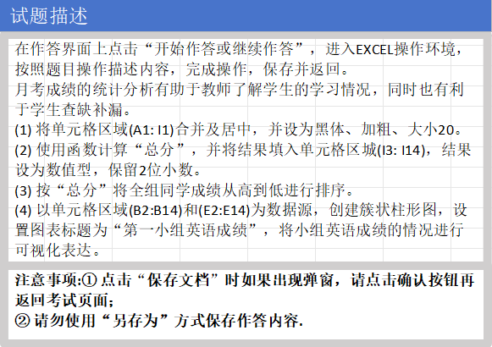
2009330041 | 学生5 | 102.5 | 5l | 92 | 46 | 39 | 50
2009330042 | 学生6 | 79 | 75 | 84 | 62 | 50 | 55
2009330043 | 学生7 | 113 | 68 | 76.5 | 51 | 46 | 39
2009330044 | 学生8 | 109 | 48 | 103 | 39 | 68 | 5l
2009330045 | 学生9 | l10 | 61 | 108.5 | 40 | 53 | 48
2009330046 | 学生10 | 105 | 48 | 86.5 | 53 | 33 | 5l
2009330047 | 学生11 | 96 | 57 | 103.5 | 44 | 49 | 43
2009330048 | 学生12 | 95 | 52 | 91.5 | 40 | 42 | 43

